土地案例
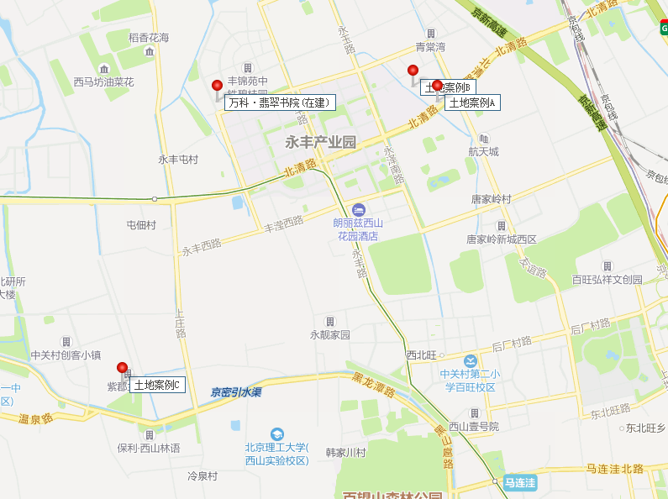
地块名称 | 板块 | 土地位置 | 详细规划 | 建设用地面积(㎡) | 规划建筑面积(㎡) | 容积率 | 配建自住房情况 | 推出特殊政策 | 成交特殊政策 | 配建养老设施面积情况 | 成交日期 | 受让单位 | 成交每亩价(万元/亩) | 成交楼面价(元/㎡) | 溢价率 | 出让年限 | 竞报商品住房自持比例(%)
北京市海淀区“海淀北部地区整体开发”西北旺镇HD00-0403-0061、0050、0031、0040、0046地块二类居住、其他类多功能、医院及机构养老设施用地 | 温泉 | 海淀区西北旺镇 | R2二类居住用地、F3其他类多功能用地、A51医院用地、A61机构养老设施用地 | 67309.96 | 162845 | r2≤2.5,f3≤3,a51≤1.6,a61≤0.8 | -- | 限地价,竞自持,报高标准商品住宅建设方案 | 限地价 | 本次出让宗地中的HD00-0403-0046地块机构养老设施用地土地竞得人在完成养老设施开发建设后,将养老设施的房屋产权无偿移交至海淀区民政局,由其按养老机构用途统一调配使用。 | 2020-02-25 | 北京润置商业运营管理有限公司、北京科技园建设(集团)股份有限公司和华通置业有限公司联合体 | 7527.37 | 46670.15 | 25.95 | 居住70年、商业40年、办公50年 | --
北京市海淀区“海淀北部地区整体开发”西北旺镇HD00-0403-0043、0049地块二类居住及基础教育用地 | 温泉 | 海淀区西北旺镇 | R2二类居住用地、A33基础教育用地 | 48727.09 | 107538 | r2≤2.5,a33≤0.8 | -- | 限地价,竞自持,报高标准商品住宅建设方案 | 限地价 | -- | 2020-02-14 | 北京润置商业运营管理有限公司、北京首都开发股份有限公司、北京住总房地产开发有限责任公司和华通置业有限公司联合体 | 7442.81 | 50586.76 | 26.22 | 居住70年、商业40年、办公50年 | --
北京市海淀区安宁庄东路1号1820-618B、1820-619B、1820-624A、1820-622地块R2二类居住用地、A33基础教育用地 | 西三旗 | 海淀区清河地区 | R2二类居住用地、A33基础教育用地 | 47115.37 | 99865 | r2(618、624)≤2.56,r2(619)≤2,a33≤0.8 | 该宗地居住用途建筑规模全部用于建设“共有产权住房”,房屋销售均价不高于44800元/平方米(含全装修费用) | 限房价,含自住房/共有产权住房 | 限房价,含自住房/共有产权住房 | -- | 2020-01-23 | 北京金隅程远房地产开发有限公司 | 3944.93 | 27917.68 | -- | 居住70年、商业40年、办公50年 | --
北京市海淀区四季青镇中坞重点村资金平衡用地南地块R2二类居住用地 | 杏石口路 | 海淀区四季青镇 | R2二类居住用地 | 51339.15 | 77009 | ≤1.5 | -- | 限地价,竞自持,报高标准商品住宅建设方案 | 限地价 | -- | 2020-01-20 | 北京海益嘉和置业有限公司 | 7007 | 70069.72 | 0 | 居住70年、商业40年、办公50年 | --
北京市海淀区“海淀北部地区整体开发”永丰产业基地(新)HD00-0403-013、122地块R2二类居住用地、A33基础教育用地 | 温泉 | 海淀区西北旺镇 | R2二类居住用地、A33基础教育用地 | 65039.11 | 132382.13 | r2≤2.1,a33≤0.7 | 居住建筑规模全部用于建设“共有产权住房”,房屋销售均价不高于37000元/平方米(含全装修费用)。 | 限房价,含自住房/共有产权住房 | 限房价,含自住房/共有产权住房 | -- | 2020-01-20 | 北京海开房地产股份有限公司和北京建工地产有限责任公司联合体 | 3372.33 | 24852.29 | 0 | 居住70年、商业40年、办公50年 | --
北京市海淀区四季青镇中坞重点村资金平衡用地北地块R2二类居住用地 | 杏石口路 | 海淀区四季青镇 | R2二类居住用地 | 44507.26 | 66760 | ≤1.5 | -- | 限地价,竞自持,报高标准商品住宅建设方案 | 限地价 | -- | 2020-01-20 | 天津北方中茂置地有限公司 | 7002.6 | 70026.96 | 0 | 居住70年、商业40年、办公50年 | --
北京市海淀区&quot海淀北部地区整体开发&quot苏家坨镇HD00-0303-6031、6032、6033地块(中关村环保科技示范园)F1住宅混合公建用地、A33基础教育用地 | 温泉 | 海淀区苏家坨镇 | F1住宅混合公建用地、A33基础教育用地 | 34507.51 | 94282.53 | f1≤3,a33≤0.8 | -- | 90/70,含租赁用地,含人才住房 | 90/70,含租赁用地,含人才住房 | -- | 2019-05-28 | 北京实创科技园开发建设股份有限公司 | 4954.48 | 27200.15 | 0 | 居住70年、商业40年、办公50年 | --
北京市海淀区西三旗建材城中路东侧1814-630等地块R2二类居住用地、A4体育用地、A334托幼用地 | 东小口 | 海淀区西三旗建材城中路东侧 | R2二类居住用地、A4体育用地、A334托幼用地 | 14680.08 | 31629 | 2.15 | 居住用途建筑规模全部用于建设“共有产权住房”,房屋销售均价不高于43600元/平方米(含全装修) | 限房价,含自住房/共有产权住房 | 限房价,含自住房/共有产权住房 | -- | 2019-01-24 | 北京金隅程远房地产开发有限公司 | 3451.39 | 24028.58 | -- | 居住70年、商业40年、办公50年 | --
北京市海淀区地铁16号线北安河车辆段综合利用项目HD00-0700-0001、0002、0003、0004地块A334托幼用地、F3其他类多功能用地、R2二类居住用地 | 温泉 | 海淀北部地区苏家坨镇 | A334托幼用地、F3其他类多功能用地、R2二类居住用地 | 239378.2 | 302600 | 1.26 | -- | 限房价 | 限房价 | -- | 2019-01-24 | 北京市基础设施投资有限公司、北京京投置地房地产有限公司 | 1754.55 | 20819.56 | -- | 居住70年商业40年办公50年 | --
北京市海淀区清河安宁庄1820-618A等地块R2二类居住用地、A8社区综合服务设施用地、S32公交场站设施用地、U17邮政设施用地 | 西三旗 | 海淀区清河地区 | R2二类居住用地、A8社区综合服务设施用地、S32公交场站设施用地、U17邮政设施用地 | 68981.53 | 141907 | 2.06 | 居住用途建筑规模全部用于建设“共有产权住房”,房屋销售均价不高于44800元/平方米(含全装修) | 限房价,含自住房/共有产权住房 | 限房价,含自住房/共有产权住房 | -- | 2019-01-24 | 北京金隅程远房地产开发有限公司 | 3759.46 | 27412.31 | -- | 居住70年、商业40年、办公50年 | --
北京市海淀区“海淀北部地区整体开发”翠湖科技园HD00-0303-6022地块R2二类居住用地 | 温泉 | 海淀区温泉镇 | R2二类居住用地 | 74772.84 | 134591 | 1.8 | -- | 限地价,限房价,竞自持,报高标准商品住宅建设方案,90/70 | 限地价,限房价,90/70 | -- | 2018-01-12 | 中国葛洲坝集团房地产开发有限公司 | 4903.74 | 40864.55 | 16.45 | 居住70年、商业40年、办公50年 | --
北京市海淀区苏州街站一体化棚户区改造项目前期工作及拟改造土地使用权 | 中关村 | 北京市海淀区海淀南路12号院,海淀区中关村西区苏州街和海淀南路交界处东南角 | R2二类居住用地 | 6180.98 | 32400 | 5.24 | -- | 含保障房用地 | 含保障房用地 | -- | 2017-12-29 | 北京城投地下空间开发建设有限公司 | -- | -- | -- | 居住70年、商业40年、办公50年 | --
北京市海淀区“海淀北部地区整体开发”西北旺镇亮甲店村HD00-0404-0010、6015、6016、6003、6004地块A2文化设施用地、R2二类居住用地、F1住宅混合公建用地 | 温泉 | 海淀北部地区西北旺镇亮甲店村村东 | A2文化设施用地、R2二类居住用地、F1住宅混合公建用地 | 105309.9 | 201320 | 1.91169 | -- | 限地价,限房价,竞自持,报高标准商品住宅建设方案,90/70 | 限地价,限房价,90/70 | -- | 2017-11-16 | 北京紫光科城科技发展有限公司 | 4823.86 | 37850.19 | 10.04 | 居住70年、商业40年、办公50年 | --
北京市海淀区&quot海淀北部地区整体开发”西北旺镇亮甲店村HD00-0404-6005、6006地块R2二类居住用地 | 温泉 | 海淀北部地区西北旺镇亮甲店村村东 | R2二类居住用地 | 84786.55 | 186530 | 2.2 | 居住建筑规模全部建设“共有产权住房” | 限房价,含自住房/共有产权住房 | 限房价,含自住房/共有产权住房 | -- | 2017-11-03 | 中铁置业集团北京有限公司和北京建工地产有限责任公司联合体 | 4210.57 | 28708.52 | 0.51 | 居住70年、商业40年、办公50年 | --
北京市海淀区四道口地区I地块F1住宅混合公建用地 | 北太平庄 | 海淀区四道口 | F1住宅混合公建用地 | 10423.85 | 31272 | 3 | -- | 限地价,限房价,竞自持,报高标准商品住宅建设方案,90/70 | 限地价,限房价,竞自持,90/70 | -- | 2017-10-11 | 北京天恒正同资产管理有限公司 | 10552.72 | 52762.84 | 33.5 | 居住70年、商业40年、办公50年 | 36

